Planilha1
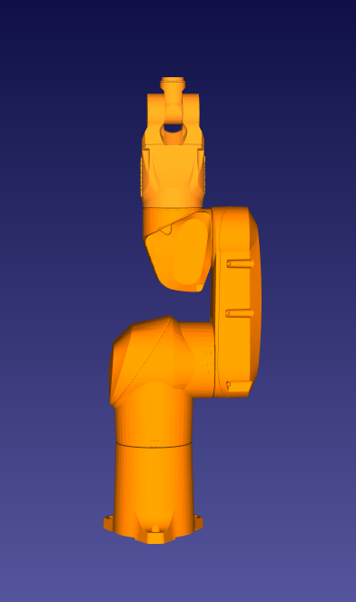 | Staubli TX40
 | Link | a | alfa | d | teta
 | 0 - 1 | 0 | -90 | 320 | teta1
 | 1 - 2 | 225 | 0 | 35 | teta2 - 90
 | 2 - 3 | 0 | -90 | 0 | teta3 - 90
 | 3 - 4 | 0 | 90 | 225 | teta4
 | 4 - 5 | 0 | -90 | 0 | teta5
 | 5 - 6 | 0 | 0 | 65 | teta6 + 180

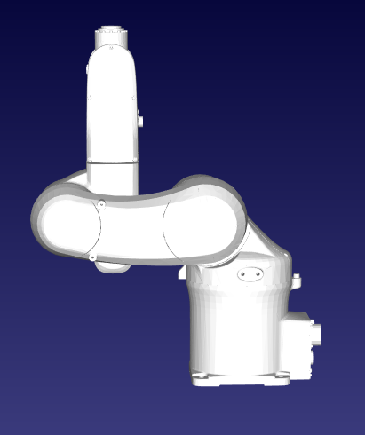 | Omron Adept Viper s650
 | Link | a | alfa | d | teta
 | 0 - 1 | 75 | -90 | 335 | teta1
 | 1 - 2 | 270 | 0 | 0 | teta2
 | 2 - 3 | 90 | -90 | 0 | teta3 + 180
 | 3 - 4 | 0 | 90 | 295 | teta4
 | 4 - 5 | 0 | -90 | 0 | teta5
 | 5 - 6 | 0 | 0 |  | teta6 + 180

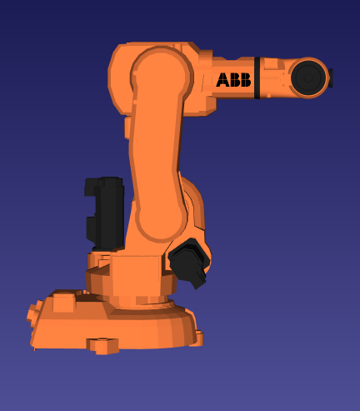 | ABB IRB140
 | Link | a | alfa | d | teta
 | 0 - 1 | 70 | -90 | 352 | teta1
 | 1 - 2 | 360 | 0 | 0 | teta2 - 90
 | 2 - 3 | 0 | -90 | 0 | teta3
 | 3 - 4 | 0 | 90 | 380 | teta4
 | 4 - 5 | 0 | -90 | 0 | teta5
 | 5 - 6 | 0 | 0 | 65 | teta6 + 180

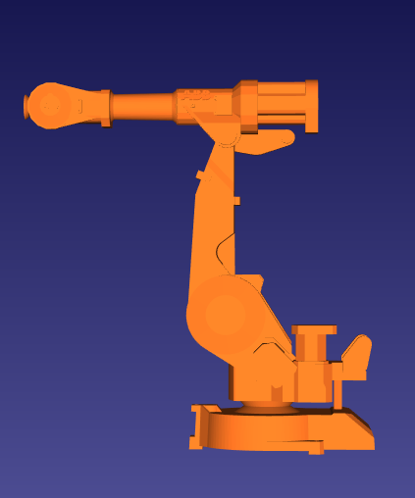 | ABB IRB4400
 | Link | a | alfa | d | teta
 | 0 - 1 | 200 | -90 | 680 | teta1
 | 1 - 2 | 890 | 0 | 0 | teta2 - 90
 | 2 - 3 | 150 | -90 | 0 | teta3
 | 3 - 4 | 0 | 90 | 880 | teta4
 | 4 - 5 | 0 | -90 | 0 | teta5
 | 5 - 6 | 0 | 0 | 140 | teta6 + 180

